서버 구성도
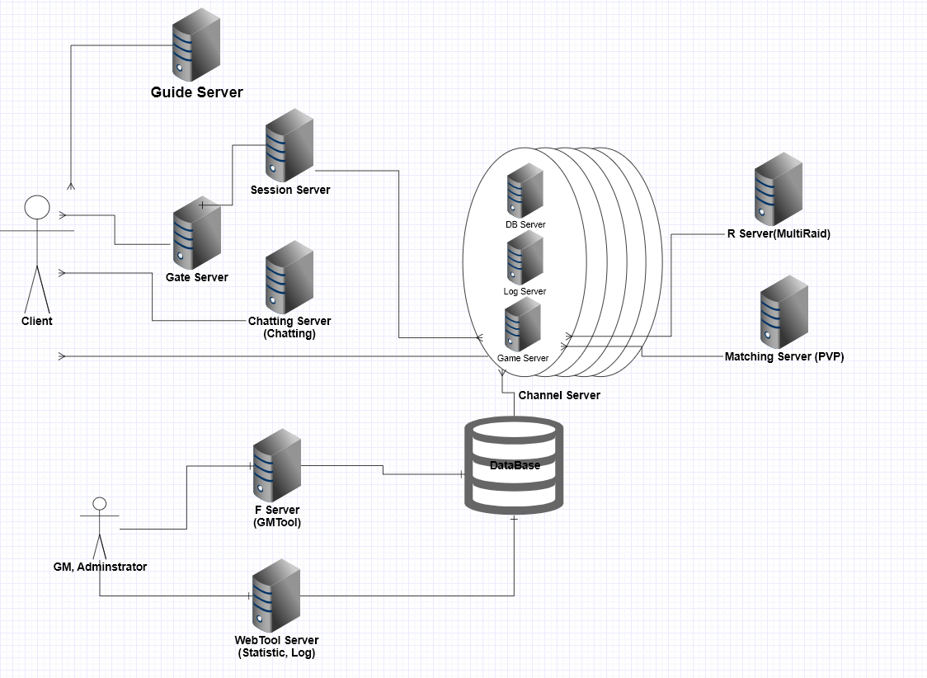
## 서버 구성도

## 각 서버의 상세용도

 | 1) Guide Server | 클라이언트가 최초로 접속하여 버전 정보를 통해 테스트 서버, 리뷰(피처드) 서버, 라이브 서버 등으로 접속하기 위한 정보를 안내하는 역할.
 | 2) Gate Server | 가이드 서버로 부터 안내받은 클라이언트가 접속하여 버전 체크 및 리소스 다운로드 주소와 최종 접속할 게임 서버 접속 정보를 받음. (게임 서버 로드 밸런싱 역할)
 | 3) Channel Server | Game Server, DB Server, Log Server 가 각각 한개씩의 프로세스로 이루어진 채널 개념의 서버군. 실제 유저의 로그인 이후부터 플레이 전체의 패킷 송수신은 Game Server 에서 담당. Game Server 가 연결하고 있는 DB Server, Log Server 와 DB 정보 송수신.
 | 4) DataBase | DB 는 GameDB 와 LogDB 두가지로 구성. GameDB 에는 DB Server, LogDB 에는 Log Server 가 연결됨.
 | 5) Session Server | Gate Server 와 모든 Game Server 가 연결되어서 유저 세션관리(중복 로그인 체크) 및 친구 기능 등을 담당.
 | 6) Chatting Server | 클라이언트가 직접 연결하여 채팅 메시지 송수신.
 | 7) R Server | 멀티레이드 컨텐츠 담당.
 | 8) Matching Server | PVP 컨텐츠 담당.
 | 9) F Server | 운영툴과 직접 연결하여 점검 설정, 앱 번들 버전 관리, 게임내 컨텐츠 정보 담당.
 | 10) WebTool Server | 통계 조회 웹 서버

aws 구성도
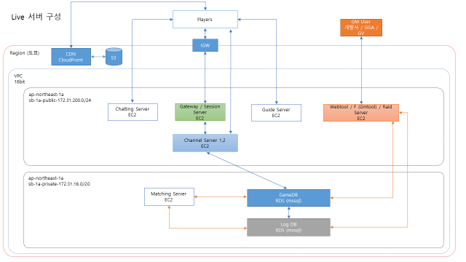

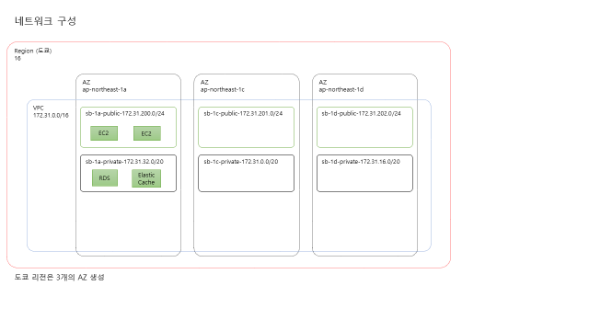

결제 데이터 흐름
